2023_01_data
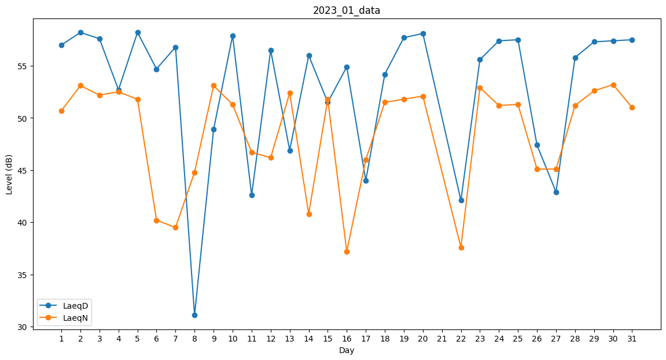
Day | LaeqD | LaeqN
1 | 57 | 50.7
2 | 58.2 | 53.1
3 | 57.6 | 52.2
4 | 52.7 | 52.5
5 | 58.2 | 51.8
6 | 54.7 | 40.2
7 | 56.8 | 39.5
8 | 31.1 | 44.8
9 | 48.9 | 53.1
10 | 57.9 | 51.3
11 | 42.6 | 46.7
12 | 56.5 | 46.2
13 | 46.9 | 52.4
14 | 56 | 40.8
15 | 51.5 | 51.8
16 | 54.9 | 37.2
17 | 44 | 46
18 | 54.2 | 51.5
19 | 57.7 | 51.8
20 | 58.1 | 52.1
21 | 55.1 | 0
22 | 42.1 | 37.6
23 | 55.6 | 52.9
24 | 57.4 | 51.2
25 | 57.5 | 51.3
26 | 47.4 | 45.1
27 | 42.9 | 45.1
28 | 55.8 | 51.2
29 | 57.3 | 52.6
30 | 57.4 | 53.2
31 | 57.5 | 51

